关系图
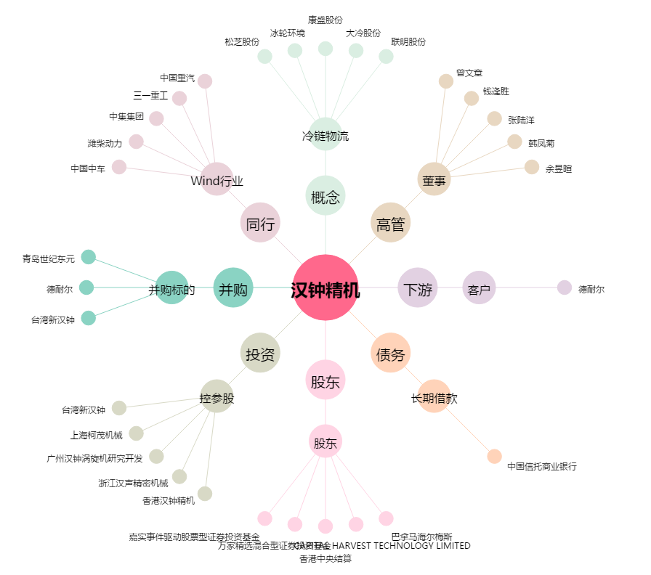
汉钟精机[002158.SZ] - 关系概览图

